Sayfa1
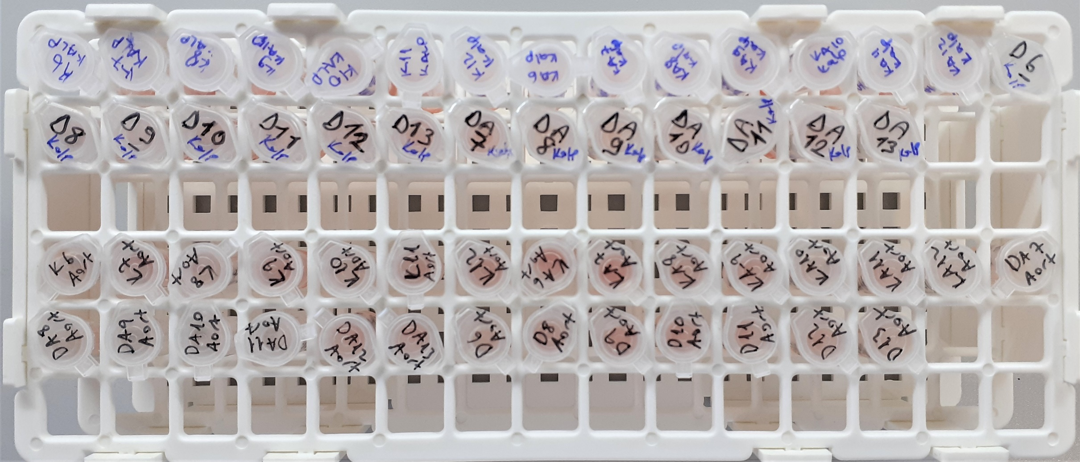
Numune Adı | ARYLESTERASE kU/L
K6 | 234
K7 | 494
K8 | 385
K9 | 354
K10 | 466
K11 | 361
K12 | 334 | Bu çalışmada "Relassay" marka kit kullanılmıştır.
KA6 | 294 | Arylesterase: RL0055
KA7 | 262 | Kullanılan cihaz: Selectra E
KA8 | 335
KA9 | 300
KA10 | 344
KA11 | 251
KA12 | 321
D6 | 279
D8 | 317
D10 | 276
D11 | 267
D12 | 282
D13 | 263
DA7 | 271
DA8 | 329
DA9 | 269
DA10 | 359
DA11 | 374
DA12 | 313
DA13 | 320
(AORT)
DA13 | 328
DA12 | 451
DA11 | 339
DA10 | 263
DA9 | 271
DA8 | 317
DA7 | 352
DA6 | 319
D13 | 362
D12 | 378
D11 | 343
D10 | 328
D9 | 507
D8 | 345
D7 | 343
D6 | 339
KA12 | 328
KA11 | 311
KA10 | 568
KA9 | 265
KA8 | 319
KA7 | 400
KA6 | 354
K12 | 194
K11 | 371
K10 | 1263
K9 | 316
K8 | 328
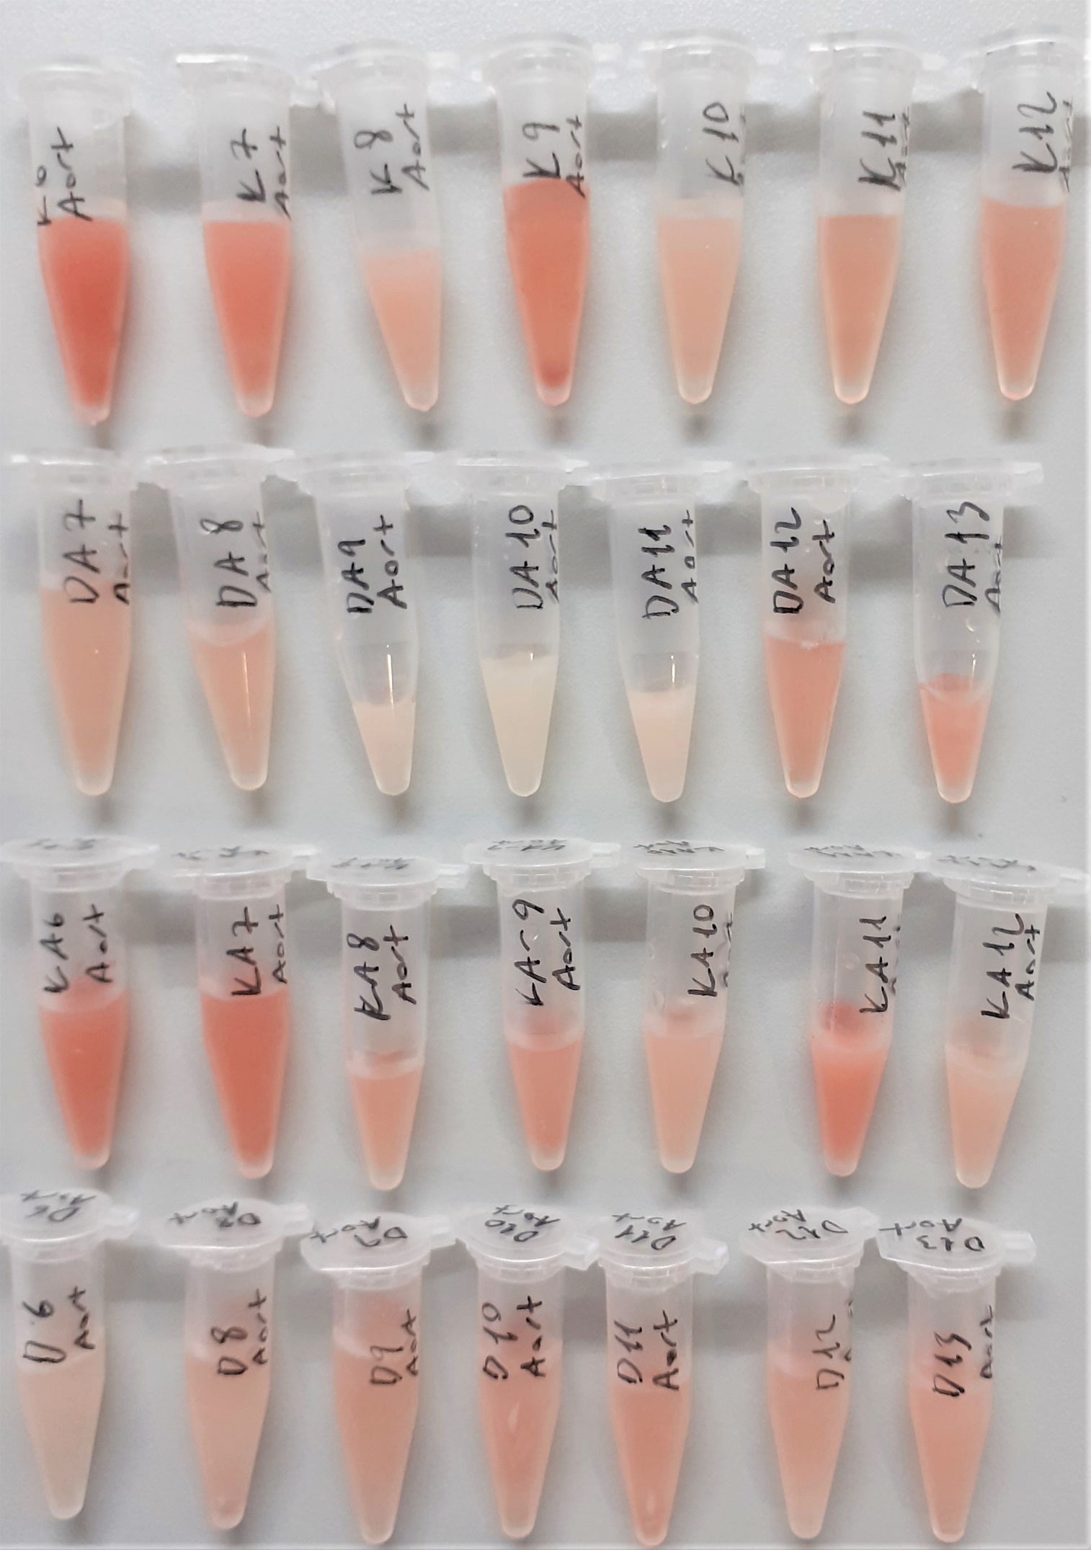
K7 | 313
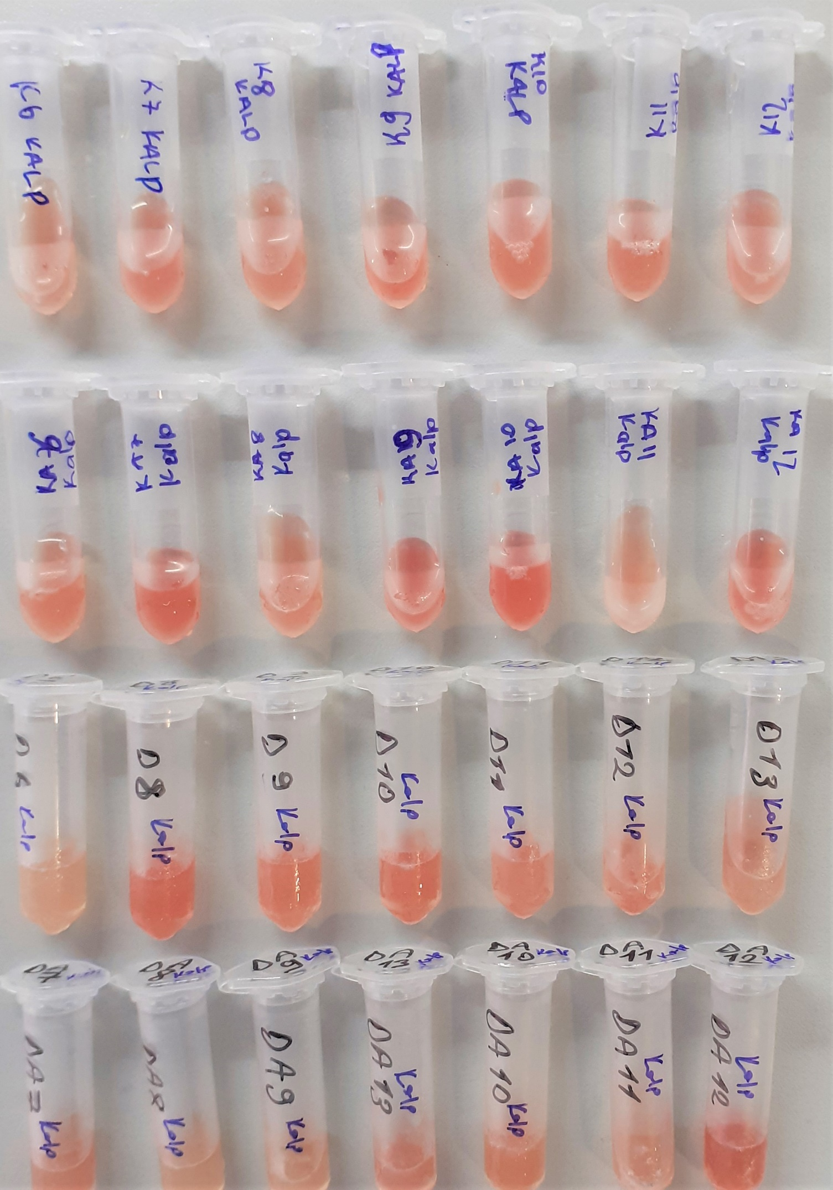
K6 | 318

